SQL_Sorular
Soru 1 : | Aşağıdaki tablo modelinin normalize edilmiş nihai hali nasıl olmalı? Not : Adım adım normal formları işleterek değil de en son versiyon normalize edilmiş halinin paylaşılmasını bekliyoruz.

 | Kitap Adı | Yazarı | Basım Yılı | Sayfa Sayısı | Türü | Üye Adı | Üye Soyadı | Üye Telefon | Üye Adres İl | Üye Adres İlçe | Kitap Teslim Süresi | Üye Kitap Alış Tarihi | Üye Kitap Teslim Tarihi | Ceza Ödeme Tutarı | Kitabı Teslim Eden Çalışan | Çalışan Unvan | Çalışan Telefon | Çalışan Adres İl | Çalışan Adres İlçe
 | Beginning C# Programming | Gary Cornel | 2015 | 600 | Eğitim | Ahmet | Kara | 5555678987 | İstanbul | Kadıköy | 2 ay | 11.10.2021 | 01.03.2022 | Hesaplanacak | Zeynep Can | Kütüphane Sorumlusu | 7778890098 | İstanbul | Ümraniye
 | Learning Spring Boot 3 | Greg L. Turnquist | 2020 | 450 | Eğitim | Canan | Hayat | 9998765433 | İstanbul | Maltepe | 2 ay | 12.04.2022 | 11.05.2022 | Hesaplanacak | Hakan Ulu | Kütüphane Yetkilisi | 8887654321 | İstanbul | Kartal
 | Serenad | Zülfü Livaneli | 2011 | 481 | Aşk,Tarih,Dram | Merve | Bulut | 9876543212 | İstanbul | Kadıköy | 10 gün | 10.11.2021 | 19.12.2021 | Hesaplanacak | Zeynep Can | Kütüphane Sorumlusu | 7778890098 | İstanbul | Ümraniye
 | Sis ve Gece | Ahmet Ümit | 2019 | 250 | Polisiye,Gerilim | Merve | Bulut | 9876543212 | İstanbul | Kadıköy | 10 gün | 04.07.2021 | 11.10.2021 | Hesaplanacak | Zeynep Can | Kütüphane Sorumlusu | 7778890098 | İstanbul | Ümraniye
 | Beyoğlu Rapsodisi | Ahmet Ümit | 2003 | 2003 | Kurgu, Tür Kurmacası | Efe | Mutlu | 6667898765 | İstanbul | Kadıköy | 10 gün | 22.10.2021 | 01.11.2022 | Hesaplanacak | Hakan Ulu | Kütüphane Yetkilisi | 8887654321 | İstanbul | Kartal
 | 30 Günde 10 Yıl | Yavuz Yörükoğlu | 2015 | 200 | Sağlık | Mehmet | Fatih | 9990987654 | İstanbul | Bakırköy | 10 gün | 03.04.2021 | 05.01.2021 | Hesaplanacak | Hakan Ulu | Kütüphane Yetkilisi | 8887654321 | İstanbul | Kartal
 | Sevginin Gücü | Caroline Richards | 2019 | 20 | Çocuk | Efe | Mutlu | 9876543456 | İstanbul | Kadıköy | 10 gün | 22.10.2022 | 01.11.2022 | Hesaplanacak | Hakan Ulu | Kütüphane Yetkilisi | 8887654321 | İstanbul | Kartal
 | Şeker Portakalı | Jose Mauro De Vasconcelos | 2000 | 200 | Çocuk | Efe | Mutlu | 6667898765 | İstanbul | Kadıköy | 10 gün | 03.03.2021 | 06.03.2021 | Hesaplanacak | Fatih Öztürk | Stajer | 8765432123 | İstanbul | Kadıköy
 | Doğu Ekspresi'nde Cinayet | Agatha Christie | 2007 | 100 | Polisiye | Merve | Bulut | 9876543212 | İstanbul | Kadıköy | 10 gün | 05.05.2021 | 08.05.2021 | Hesaplanacak | Fatih Öztürk | Stajer | 8765432123 | İstanbul | Kadıköy

 | Tablo 1 - Kitaplar:
 | KitapID | Kitap Adı | Yazarı | Basım Yılı | Sayfa Sayısı | Türü
 | 1 | Beginning C# Programming | Gary Cornel | 2015 | 600 | Eğitim
 | 2 | Learning Spring Boot 3 | Greg L. Turnquist | 2020 | 450 | Eğitim
 | 3 | Serenad | Zülfü Livaneli | 2011 | 481 | Aşk,Tarih,Dram
 | 4 | Sis ve Gece | Ahmet Ümit | 2019 | 250 | Polisiye,Gerilim
 | 5 | Beyoğlu Rapsodisi | Ahmet Ümit | 2003 | 2003 | Kurgu, Tür Kurmacası
 | 6 | 30 Günde 10 Yıl | Yavuz Yörükoğlu | 2015 | 200 | Sağlık
 | 7 | Sevginin Gücü | Caroline Richards | 2019 | 20 | Çocuk
 | 8 | Şeker Portakalı | Jose Mauro De Vasconcelos | 2000 | 200 | Çocuk
 | 9 | Doğu Ekspresi'nde Cinayet | Agatha Christie | 2007 | 100 | Polisiye

 | Tablo 2 - Üyeler:
 | ÜyeID | Üye Adı | Üye Soyadı | Üye Telefon | Üye Adres İl | Üye Adres İlçe
 | 1 | Ahmet | Kara | 5555678987 | İstanbul | Kadıköy
 | 2 | Canan | Hayat | 9998765433 | İstanbul | Maltepe
 | 3 | Merve | Bulut | 9876543212 | İstanbul | Kadıköy
 | 4 | Efe | Mutlu | 6667898765 | İstanbul | Kadıköy
 | 5 | Mehmet | Fatih | 9990987654 | İstanbul | Bakırköy

 | Tablo 3 - Çalışanlar:

 | ÇalışanID | Çalışan Adı | Çalışan Unvan | Çalışan Telefon | Çalışan Adres İl | Çalışan Adres İlçe
 | 1 | Zeynep Can | Kütüphane Sorumlusu | 7778890098 | İstanbul | Ümraniye
 | 2 | Hakan Ulu | Kütüphane Yetkilisi | 8887654321 | İstanbul | Kartal
 | 3 | Fatih Öztürk | Stajer | 8765432123 | İstanbul | Kadıköy

 | Tablo 4 - Kitap Kiralamaları:

 | KiraID | KitapID | ÜyeID | ÇalışanID | Kitap Teslim Süresi | Üye Kitap Alış Tarihi | Üye Kitap Teslim Tarihi | Ceza Ödeme Tutarı
 | 1 | 1 | 1 | 1 | 2 ay | 11.10.2021 | 01.03.2022 | Hesaplanacak
 | 2 | 2 | 2 | 2 | 2 ay | 12.04.2022 | 11.05.2022 | Hesaplanacak
 | 3 | 3 | 3 | 1 | 10 gün | 10.11.2021 | 19.12.2021 | Hesaplanacak
 | 4 | 4 | 3 | 1 | 10 gün | 04.07.2021 | 11.10.2021 | Hesaplanacak
 | 5 | 5 | 4 | 2 | 10 gün | 22.10.2021 | 01.11.2022 | Hesaplanacak
 | 6 | 6 | 5 | 2 | 10 gün | 03.04.2021 | 05.01.2021 | Hesaplanacak
 | 7 | 7 | 4 | 2 | 10 gün | 22.10.2022 | 01.11.2022 | Hesaplanacak
 | 8 | 8 | 4 | 3 | 10 gün | 03.03.2021 | 06.03.2021 | Hesaplanacak
 | 9 | 9 | 3 | 3 | 10 gün | 05.05.2021 | 08.05.2021 | Hesaplanacak

Soru 2 : | Birinci soruda normalize edilmiş veritabanı modelinin ER diagramını hazırlayabilir misiniz? Semboller kullanılarak diagram oluşturulmasını bekliyoruz.

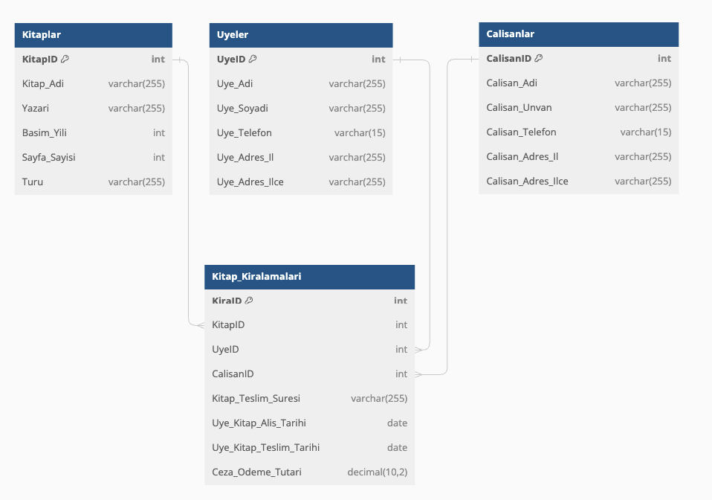

Sorı 3 : | Normalize edilmiş tablolar üzerinden aşağıdaki soruların sonuçlarını verecek SQL scriptleri yazabilir misiniz?

 | 1 | 2021 yılında kütüphaneden kaç kitap ödünç alınmıştır?
 | SELECT COUNT(*) FROM Kitap_Kiralamaları WHERE Üye_Kitap_Alış_Tarihi BETWEEN '2021-01-01' AND '2021-12-31';
 | 2 | 2021 yılında en çok hangi üye kitap ödünç almıştır?
 | SELECT ÜyeID, COUNT(*) AS KitapSayısı FROM Kitap_Kiralamaları WHERE Üye_Kitap_Alış_Tarihi BETWEEN '2021-01-01' AND '2021-12-31' GROUP BY ÜyeID ORDER BY KitapSayısı DESC LIMIT 1;
 | 3 | Ödünç alınan kitapların teslim edilme tarihlerine (yeniden eskideye) ve üye bilgilerine(üye ismi küçükten büyüğe) göre sıralı halini listeyebilir misiniz?
 | SELECT Kitap_Kiralamaları.Üye_Kitap_Teslim_Tarihi, Üyeler.Üye_Adı, Üyeler.Üye_Soyadı, Kitaplar.Kitap_Adi FROM Kitap_Kiralamaları JOIN Üyeler ON Kitap_Kiralamaları.ÜyeID = Üyeler.ÜyeID JOIN Kitaplar ON Kitap_Kiralamaları.KitapID = Kitaplar.KitapID ORDER BY Kitap_Kiralamaları.Üye_Kitap_Teslim_Tarihi DESC, Üyeler.Üye_Adı ASC;
 | 4 | Üye bilgisine göre kütaphane yapılan ceza ödeme bilgileri ne kadardır?
 |  | Kitap teslim süresi Eğitim kitapları için 2 ay, diğer türler için 10 gün olarak belirlenmiştir. Buna göre ödenecek ceza tutarının da hesaplanması gerekmektedir.
 | SELECT Üyeler.Üye_Adı, Üyeler.Üye_Soyadı, SUM( CASE WHEN Kitaplar.Türü = 'Eğitim' AND DATEDIFF(day, Kitap_Kiralamaları.Üye_Kitap_Alış_Tarihi, Kitap_Kiralamaları.Üye_Kitap_Teslim_Tarihi) > 60 THEN (DATEDIFF(day, Kitap_Kiralamaları.Üye_Kitap_Alış_Tarihi, Kitap_Kiralamaları.Üye_Kitap_Teslim_Tarihi) - 60) * ceza_miktarı WHEN Kitaplar.Türü <> 'Eğitim' AND DATEDIFF(day, Kitap_Kiralamaları.Üye_Kitap_Alış_Tarihi, Kitap_Kiralamaları.Üye_Kitap_Teslim_Tarihi) > 10 THEN (DATEDIFF(day, Kitap_Kiralamaları.Üye_Kitap_Alış_Tarihi, Kitap_Kiralamaları.Üye_Kitap_Teslim_Tarihi) - 10) * ceza_miktarı ELSE 0 END ) AS Toplam_Ceza FROM Üyeler JOIN Kitap_Kiralamaları ON Üyeler.ÜyeID = Kitap_Kiralamaları.ÜyeID JOIN Kitaplar ON Kitap_Kiralamaları.KitapID = Kitaplar.KitapID GROUP BY Üyeler.ÜyeID;
 | 5 | Listedeki kitapları kaynak kabul ederek, kütühanede türlerine göre kaç adet kitap vardır?
 | SELECT Türü, COUNT(*) AS Kitap_Sayısı FROM Kitaplar GROUP BY Türü;

